시작
실무자라면 함수보다 더 중요할 수도 있는
시작하기

목표값찾기/해찾기
실전예제 총정리

- 하... 이번달이 일주일 밖에 남았는데 아직 매출을 절반밖에 못했네.. 매출은 달성 못하더라도 영업이익을 달성하기 위한 최적의 경우는 무엇일까?
- 재고를 발주해야 되는데 창고가용면적/마진율/최소주문수량을 고려한 최고의 발주수량은?
- 직원별 휴가일정, 주방/서빙 파트 최소인원을 고려한 최적의 근무 쉬프트는 어떻게 구할까?
함수보다도 더 유용하게 쓰일 수 있는 실무엑셀 만렙 필수기능, 바로 '목표값찾기/해찾기' 기능입니다.

소개
- 목표값 찾기 / 해찾기 기능 간략소개
다음 페이지
이전 페이지
 | 결과값
-20 | -4000
-19 | -3059
-18 | -2232
-17 | -1513
-16 | -896
-15 | -375
-14 | 56
-13 | 403
-12 | 672
-11 | 869
-10 | 1000
-8 | 1088
-7 | 1057
-6 | 984
-5 | 875
-4 | 736
-3 | 573
-2 | 392
-1 | 199
0 | 0
1 | -199
2 | -392
3 | -573
4 | -736
5 | -875
6 | -984
7 | -1057
8 | -1088
9 | -1071
10 | -1000
11 | -869
12 | -672
13 | -403
14 | -56
15 | 375
16 | 896
17 | 1513
18 | 2232
19 | 3059
20 | 4000
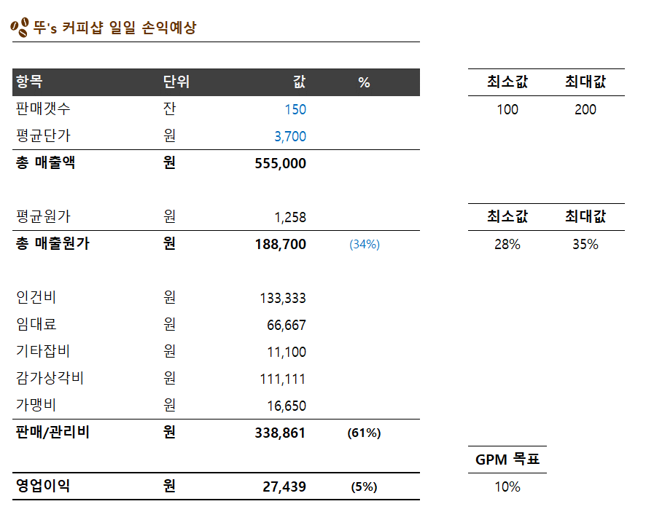
소개 페이지
 |  | 값 | 결과값 | 수식 | 값 | 결과값
▶ 목표값 찾기 (1개 변수 / 1개 목표) |  | 0 | 0 | =AH3^3-200*AH3 | -20 | -4000
하나의 변수를 변경해서 내가 원하는 최적의 값을 찾는 기능 |  |  |  |  | -19 | -3059
예제1) 이번달 영업이익률 목표를 10% 달성하려면 제품 몇 개를 더 팔아야 할까? |  |  |  |  | -18 | -2232
→ | 목표셀 : 영업이익률 / 목표값 :10% / 바꿀셀 : 판매갯수
예제2) 매출원가율을 30%로 낮추려면 제조원가를 얼마까지 낮춰야 할까? |  |  |  |  | -17 | -1513
→ | 목표셀 : 매출원가율 / 목표값 : 30% / 바꿀셀 : 제조원가 |  |  |  | -16 | -896
 |  |  |  |  | -15 | -375
▶ 시나리오 분석 (상황별 목표값 변화량 분석 - 목표는 뭔지 모르겠으나, 시나리오별 예측) |  | 페이지 |  |  | -14 | 56
모든 조건이 동일하다고 가정, 특정 조건만 변경했을 시 결과값을 상황별로 분석하는 기능 |  |  |  |  | -13 | 403
예제1) 현재의 매출원가율 vs 25% / 30% / 35% 변동에 따른 영업이익율 변화는? |  |  |  |  | -12 | 672
→ | 바꿀셀 : 직원수 / 시나리오 : 1/2/3명 / 출력값 : 영업이익 |  |  |  | -11 | 869
예제2) 직원을 1명, 2명, 3명 고용했을 때 월별 영업이익의 변동률은? |  |  |  |  | -10 | 1000
→ | 바꿀셀 : 매출원가율 / 시나리오 : 25/30/35% / 출력값 : 영업이익률 |  |  |  | -8 | 1088

▶ 해찾기 (여러 개 변수 / 1개 목표) |  |  |  |  | -7 | 1057
여러 개 변수를 제한 조건안에서 변경하면서, 내가 원하는 목표를 달성하기 위한 최적의 값을 찾아주는 기능 |  |  |  |  | -6 | 984
예제1) 일 판매개수 100개~200개 사이, 매출원가율 25%~35% 사이로 영업이익률 10%를 달성하기 위한 최적값은? |  |  |  |  | -5 | 875
→ | 목표 : 영업이익률 10% / 조건 : 판매개수 100~200, 매출원가율 25%~35% |  |  |  | -4 | 736
예제2) 총 부피 100cbm미만, 최소주문수량 5개 이상, 마진율 25%를 맞추기 위한 최적의 발주수량은? |  |  |  |  | -3 | 573
→ | 목표 : 마진율 25% / 조건 : 부피 100cm 미만, 최수주문수량 5개 이상 |  |  |  | -2 | 392
 |  |  |  |  | -1 | 199
소개 페이지
 |  |  |  |  | 0 | 0
 |  |  |  |  | 1 | -199
 |  |  |  |  | 2 | -392
 |  |  |  |  | 3 | -573
 |  |  |  |  | 4 | -736
 |  |  |  |  | 5 | -875
 |  |  |  |  | 6 | -984
 |  |  |  |  | 7 | -1057
 |  |  |  |  | 8 | -1088
 |  |  |  |  | 9 | -1071
 |  |  |  |  | 10 | -1000
 |  |  |  |  | 11 | -869
 |  |  |  |  | 12 | -672
 |  |  |  |  | 13 | -403
 |  |  |  |  | 14 | -56
 |  |  |  |  | 15 | 375
 |  |  |  |  | 16 | 896
 |  |  |  |  | 17 | 1513
 |  |  |  |  | 18 | 2232
 |  |  |  |  | 19 | 3059
 |  |  |  |  | 20 | 4000

제한사항
- 목표값 찾기 / 해찾기 기능 제한사항
다음 페이지
이전 페이지
제한사항 페이지
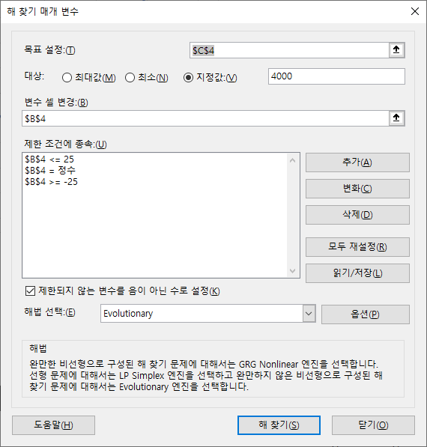
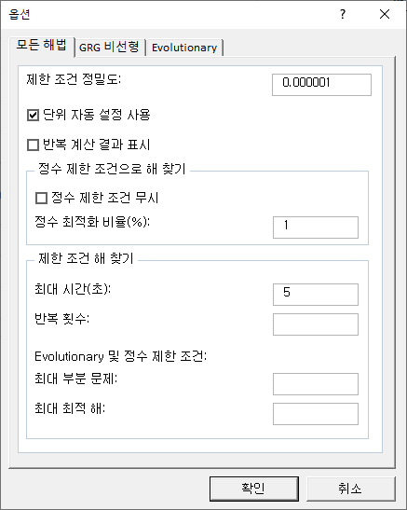
최대점
극대점
변수(x) | 결과값(y) | 수식 | 값 | 결과값
0 | 0 | y=x3-200x | -20 | -4000
 |  |  | -19 | -3059
▶ 목표값 찾기의 제한사항 |  |  | -18 | -2232
→ 목표값만 찾을 수 있고, 최대값/최소값 조건은 못찾음 |  |  | -17 | -1513
→ 변수가 하나이더라도, 비선형/비곡선에서는 사용 불가능 |  |  | -16 | -896
 |  |  | -15 | -375
 |  |  | -14 | 56
극소점
▶ 해찾기 |  |  | -13 | 403
- GRG (Generailzed Reduced Gradient) |  |  | -12 | 672
최소점
: 대부분의 경우 사용가능 (값이 불규칙한 상황 제외) |  |  | -11 | 869
- Simplex LP |  |  | -10 | 1000
: 선형에서만 사용 |  |  | -9 | 1071
- Evolutionary |  |  | -8 | 1088
: GRG로 해결 불가능한 문제도 해결 가능 (단, 처리속도 매우 느림) |  |  | -7 | 1057
 |  |  | -6 | 984
 |  |  | -5 | 875
 |  |  | -4 | 736
제한사항 페이지
 |  |  | -3 | 573
 |  |  | -2 | 392
 |  |  | -1 | 199
 |  |  | 0 | 0
 |  |  | 1 | -199
 |  |  | 2 | -392
 |  |  | 3 | -573
 |  |  | 4 | -736
 |  |  | 5 | -875
 |  |  | 6 | -984
 |  |  | 7 | -1057
 |  |  | 8 | -1088
 |  |  | 9 | -1071
 |  |  | 10 | -1000
 |  |  | 11 | -869
 |  |  | 12 | -672
 |  |  | 13 | -403
 |  |  | 14 | -56
 |  |  | 15 | 375
 |  |  | 16 | 896
 |  |  | 17 | 1513
 |  |  | 18 | 2232
 |  |  | 19 | 3059
 |  |  | 20 | 4000

1
1. 매장 일일 매출/손익 예상 (시나리오 예측)
다음 페이지
이전 페이지
1 페이지

뚜's 커피샵 일일 손익예상 |  |  |  | 시나리오1. | 일 매출액 120만원을 달성하려면 하루 몇잔을 팔아야 할까?
 |  |  |  | 시나리오2. | 매출원가율을 30%로 낮추려면 평균원가를 얼마까지 낮춰야 할까?
항목 | 단위 | 값 | % | 시나리오3. | 원재료비 상승으로 잔당 평균원가가 100원씩 오를 예정이다.
판매갯수 | 잔 | 250 |  |  | 현재 영업이익(13만8천)을 그대로 유지하기 위해서는 하루 몇 잔을 팔아야 할까?
평균단가 | 원 | 3,700 |  | 시나리오4. | 새로운 매장 자리가 나서 이사를 고민중이다.
총 매출액 | 원 | 925,000 |  |  | 공사비용은 1억이 예상되며, 신규 매장의 월세는 300만원이다.
 |  |  |  |  | 하루 몇잔을 팔아야 현재의 영업이익률(15%)을 유지할 수 있을까?
평균원가 | 원 | 1,450 |  | 시나리오5. | 현재 매출상황 vs 신규 매장으로 이동시 각 판매잔수 (250/300/350)
총 매출원가 | 원 | 362,500 | (39%) |  | 에 대한 시나리오 예측을 해보자. (신규매장 조건은 시나리오 4와 동일)
 |  |  |  | 지출 상세
인건비 | 원 | 200,000 |  | 2,000,000 | x 3 | 평균임금 * 직원수 (100잔/직원)
임대료 | 원 | 66,667 |  | 2,000,000 |  | 월세
기타잡비 | 원 | 18,500 |  | 2% |  | 전기세/수도세 포함
감가상각비 | 원 | 111,111 |  | 200,000,000 |  | 공사비/기계비 포함 (5년)
가맹비 | 원 | 27,750 |  | 3% |  | 매출액의 n%
판매/관리비 | 원 | 424,028 | (46%)

영업이익 | 원 | 138,472 | (15%)

1 페이지

 |  |  |  |  |  |  | 페이지

2
2. 해찾기 예제 #1 (영업이익률 목표 최적값 계산) - 쉬움
다음 페이지
이전 페이지
2 페이지

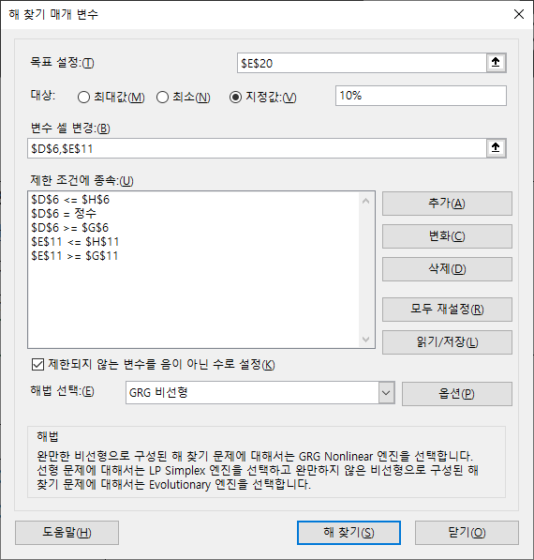
뚜's 커피샵 일일 손익예상

항목 | 단위 | 값 | % | 최소값 | 최대값 | 시나리오)
판매갯수 | 잔 | 150 |  | 100 | 200 | 1. 일 판매량은 100잔 ~ 200잔을 예상한다.
평균단가 | 원 | 3,700 |  |  |  | 2. 허용가능한 매출원가율는 최소 28% ~ 최대 35% 까지이다.
총 매출액 | 원 | 555,000 |  |  |  | 3. 판매갯수는 정수단위로 떨어져야 한다.
 |  |  |  |  |  | 4. 목표 GPM (영업이익률)은 10%을 달성하려면 몇%의 매출원가율로 하루 몇잔을 팔아야 하는가?
평균원가 | 원 | 1,258 |  | 최소값 | 최대값
총 매출원가 | 원 | 188,700 | (34%) | 28% | 35%
 |  |  |  |  |  | 지출 상세
인건비 | 원 | 133,333 |  |  |  | 2,000,000 | x 2 | 평균임금 * 직원수 (100잔/직원)
임대료 | 원 | 66,667 |  |  |  | 2,000,000 |  | 월세
기타잡비 | 원 | 11,100 |  |  |  | 2% |  | 전기세/수도세 포함
감가상각비 | 원 | 111,111 |  |  |  | 200,000,000 |  | 공사비/기계비 포함 (5년)
가맹비 | 원 | 16,650 |  |  |  | 3% |  | 매출액의 n%
판매/관리비 | 원 | 338,861 | (61%)
 |  |  |  | GPM 목표
영업이익 | 원 | 27,439 | (5%) | 10% |  | 해찾기 설정 방법은 오른쪽에 →

2 페이지

 |  |  |  |  |  |  |  |  | 페이지

3
5. 매장 일일 매출/손익 예상 (비선형/비곡선 분석)
다음 페이지
이전 페이지
3 페이지

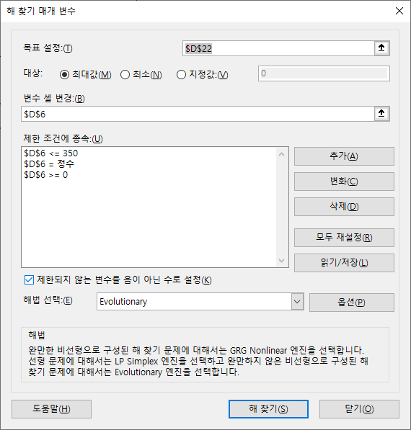
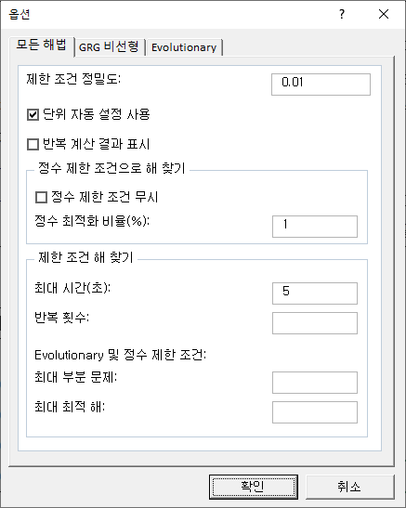
뚜's 커피샵 일일 손익예상 |  |  |  |  |  |  | 시나리오)
 |  |  |  | 표a) |  |  | 1. 갑작스런 코로나 사태로 인해 일평균 커피판매량이 80잔으로 줄었다.
항목 | 단위 | 값 | 비고 | 판매갯수 | 할인율 | 수수료 | 2. 지속되는 손실을 막아보고자 뚜's B2C 마케팅에 문의를 했더니, 주변 사무실업체와 계약하여
판매갯수 | 잔 | 80 |  | 0 | 0% | 0 | 일 평균 k잔 판매를 보장하는 대신, x%의 할인율과 일정금액의 수수료를 지급해달라고 한다. (표a)
평균단가 | 원 | 3,700 |  | 100 | 10% | 10,000 | 3. 판매잔수가 늘어날 경우, 100잔당 직원 1명을 더 고용해야 한다.
할인금액 | 원 | 0 | (0%) | 150 | 15% | 25,000 | 4. 매출이 늘어나면 가맹비 납부율 또한 증가한다. (표b)
총 매출액 | 원 | 296,000 |  | 200 | 30% | 50,000 | 5. 현재 사용중인 에스프레소 기계는 2그룹 기계이므로, 하루 최대 350잔을 만들 수 있다.
 |  |  |  | 300 | 40% | 75,000 | 6. 최고의 영업이익을 달성하기 위한 판매잔수와 그때의 영업이익은 얼마가 될지 예상해보자.
평균원가 | 원 | 1,295
총 매출원가 | 원 | 103,600 | (35%) |  |  |  |  | 표b)
 |  |  |  | 지출 상세 |  |  |  | 일매출액 | 가맹비율 | 비고
인건비 | 원 | 66,667 |  | 2,000,000 | x 1 | 평균임금 * 직원수 (100잔/직원) |  | 0 | 1.5% | 30만원 이하
임대료 | 원 | 66,667 |  | 2,000,000 |  | 월세 |  | 300,000 | 3.0% | 30만원 초과~50만원 미만
기타잡비 | 원 | 5,920 |  | 2.0% |  | 전기세/수도세 포함 |  | 500,000 | 4.0% | 50만원 초과~70만원 미만
감가상각비 | 원 | 111,111 |  | 200,000,000 |  | 공사비/기계비 포함 (5년) |  | 700,000 | 5.0% | 70만원 초과~100만원 미만
가맹비 | 원 | 4,440 |  | 1.5% |  | 매출액에 따라 차등적용 |  | 1,000,000 | 6.0% | 100만원 이상~
마케팅비 | 원 | 0 | 판매갯수 차등적용
판매/관리비 | 원 | 254,804 | (86%) |  |  |  |  | 해찾기 설정 방법은 오른쪽에 →

3 페이지
영업이익 | 원 | -62,404 | -(21%)

 | 잔수 | 영업이익
 | 1 | -242,169 |  |  |  |  |  |  |  |  | 페이지
 | 2 | -239,893
 | 3 | -237,618
 | 4 | -235,342
 | 5 | -233,067
 | 6 | -230,791
 | 7 | -228,516
 | 8 | -226,240
 | 9 | -223,965
 | 10 | -221,689
 | 11 | -219,414
 | 12 | -217,138
 | 13 | -214,863
 | 14 | -212,587
 | 15 | -210,312
 | 16 | -208,036
 | 17 | -205,761
 | 18 | -203,485
 | 19 | -201,210
 | 20 | -198,934
 | 21 | -196,659
 | 22 | -194,383
 | 23 | -192,108
 | 24 | -189,832
 | 25 | -187,557
 | 26 | -185,281
 | 27 | -183,006
 | 28 | -180,730
 | 29 | -178,455
 | 30 | -176,179
 | 31 | -173,904
 | 32 | -171,628
 | 33 | -169,353
 | 34 | -167,077
 | 35 | -164,802
 | 36 | -162,526
 | 37 | -160,251
 | 38 | -157,975
 | 39 | -155,700
 | 40 | -153,424
 | 41 | -151,149
 | 42 | -148,873
 | 43 | -146,598
 | 44 | -144,322
 | 45 | -142,047
 | 46 | -139,771
 | 47 | -137,496
 | 48 | -135,220
 | 49 | -132,945
 | 50 | -130,669
 | 51 | -128,394
 | 52 | -126,118
 | 53 | -123,843
 | 54 | -121,567
 | 55 | -119,292
 | 56 | -117,016
 | 57 | -114,741
 | 58 | -112,465
 | 59 | -110,190
 | 60 | -107,914
 | 61 | -105,639
 | 62 | -103,363
 | 63 | -101,088
 | 64 | -98,812
 | 65 | -96,537
 | 66 | -94,261
 | 67 | -91,986
 | 68 | -89,710
 | 69 | -87,435
 | 70 | -85,159
 | 71 | -82,884
 | 72 | -80,608
 | 73 | -78,333
 | 74 | -76,057
 | 75 | -73,782
 | 76 | -71,506
 | 77 | -69,231
 | 78 | -66,955
 | 79 | -64,680
 | 80 | -62,404
 | 81 | -60,129
 | 82 | -62,404
 | 83 | -60,184
 | 84 | -57,964
 | 85 | -55,744
 | 86 | -53,524
 | 87 | -51,304
 | 88 | -49,084
 | 89 | -46,864
 | 90 | -44,644
 | 91 | -42,424
 | 92 | -40,204
 | 93 | -37,984
 | 94 | -35,764
 | 95 | -33,544
 | 96 | -31,324
 | 97 | -29,104
 | 98 | -26,884
 | 99 | -24,664
 | 100 | -57,594
 | 101 | -122,393
 | 102 | -120,524
 | 103 | -118,656
 | 104 | -116,787
 | 105 | -114,919
 | 106 | -113,050
 | 107 | -111,182
 | 108 | -109,313
 | 109 | -107,445
 | 110 | -105,576
 | 111 | -103,708
 | 112 | -101,839
 | 113 | -99,971
 | 114 | -99,971
 | 115 | -96,234
 | 116 | -94,365
 | 117 | -92,497
 | 118 | -90,628
 | 119 | -88,760
 | 120 | -86,891
 | 121 | -85,023
 | 122 | -83,154
 | 123 | -81,286
 | 124 | -79,417
 | 125 | -77,549
 | 126 | -75,680
 | 127 | -73,812
 | 128 | -71,943
 | 129 | -70,075
 | 130 | -68,206
 | 131 | -66,338
 | 132 | -64,469
 | 133 | -62,601
 | 134 | -60,732
 | 135 | -58,864
 | 136 | -56,995
 | 137 | -55,127
 | 138 | -53,258
 | 139 | -51,390
 | 140 | -49,521
 | 141 | -47,653
 | 142 | -45,784
 | 143 | -43,916
 | 144 | -42,047
 | 145 | -40,179
 | 146 | -38,310
 | 147 | -36,442
 | 148 | -34,573
 | 149 | -32,705
 | 150 | -57,199
 | 151 | -55,506
 | 152 | -53,813
 | 153 | -52,120
 | 154 | -50,428
 | 155 | -48,735
 | 156 | -47,042
 | 157 | -45,349
 | 158 | -43,657
 | 159 | -46,964
 | 160 | -45,303
 | 161 | -43,642
 | 162 | -41,981
 | 163 | -40,319
 | 164 | -38,658
 | 165 | -36,997
 | 166 | -35,335
 | 167 | -33,674
 | 168 | -32,013
 | 169 | -30,351
 | 170 | -28,690
 | 171 | -27,029
 | 172 | -25,368
 | 173 | -23,706
 | 174 | -22,045
 | 175 | -20,384
 | 176 | -18,722
 | 177 | -17,061
 | 178 | -15,400
 | 179 | -13,738
 | 180 | -12,077
 | 181 | -10,416
 | 182 | -10,416
 | 183 | -7,093
 | 184 | -5,432
 | 185 | -3,771
 | 186 | -2,109
 | 187 | -448
 | 188 | 1,213
 | 189 | 2,875
 | 190 | 4,536
 | 191 | 6,197
 | 192 | 7,858
 | 193 | 9,520
 | 194 | 11,181
 | 195 | 12,842
 | 196 | 14,504
 | 197 | 16,165
 | 198 | 17,826
 | 199 | 19,488
 | 200 | -83,191
 | 201 | -148,718
 | 202 | -147,579
 | 203 | -146,439
 | 204 | -145,299
 | 205 | -144,160
 | 206 | -143,020
 | 207 | -141,881
 | 208 | -140,741
 | 209 | -139,601
 | 210 | -138,462
 | 211 | -137,322
 | 212 | -136,183
 | 213 | -135,043
 | 214 | -133,903
 | 215 | -132,764
 | 216 | -131,624
 | 217 | -130,485
 | 218 | -129,345
 | 219 | -128,205
 | 220 | -127,066
 | 221 | -125,926
 | 222 | -124,787
 | 223 | -123,647
 | 224 | -122,507
 | 225 | -121,368
 | 226 | -120,228
 | 227 | -119,089
 | 228 | -117,949
 | 229 | -116,809
 | 230 | -115,670
 | 231 | -114,530
 | 232 | -113,391
 | 233 | -112,251
 | 234 | -111,111
 | 235 | -109,972
 | 236 | -108,832
 | 237 | -107,693
 | 238 | -106,553
 | 239 | -105,413
 | 240 | -104,274
 | 241 | -103,134
 | 242 | -101,995
 | 243 | -100,855
 | 244 | -99,715
 | 245 | -98,576
 | 246 | -97,436
 | 247 | -96,297
 | 248 | -95,157
 | 249 | -94,017
 | 250 | -92,878
 | 251 | -91,738
 | 252 | -90,599
 | 253 | -89,459
 | 254 | -88,319
 | 255 | -87,180
 | 256 | -86,040
 | 257 | -84,901
 | 258 | -83,761
 | 259 | -82,621
 | 260 | -81,482
 | 261 | -80,342
 | 262 | -79,203
 | 263 | -78,063
 | 264 | -76,923
 | 265 | -75,784
 | 266 | -74,644
 | 267 | -73,505
 | 268 | -72,365
 | 269 | -71,225
 | 270 | -70,086
 | 271 | -75,965
 | 272 | -74,851
 | 273 | -73,738
 | 274 | -72,624
 | 275 | -71,510
 | 276 | -70,397
 | 277 | -69,283
 | 278 | -68,169
 | 279 | -67,055
 | 280 | -65,942
 | 281 | -64,828
 | 282 | -63,714
 | 283 | -62,601
 | 284 | -61,487
 | 285 | -60,373
 | 286 | -59,260
 | 287 | -58,146
 | 288 | -57,032
 | 289 | -55,918
 | 290 | -54,805
 | 291 | -53,691
 | 292 | -52,577
 | 293 | -51,464
 | 294 | -50,350
 | 295 | -49,236
 | 296 | -48,123
 | 297 | -47,009
 | 298 | -45,895
 | 299 | -44,781
 | 300 | -140,238
 | 301 | -206,113
 | 302 | -205,321
 | 303 | -204,529
 | 304 | -203,737
 | 305 | -202,945
 | 306 | -202,154
 | 307 | -201,362
 | 308 | -200,570
 | 309 | -199,778
 | 310 | -198,986
 | 311 | -198,195
 | 312 | -197,403
 | 313 | -196,611
 | 314 | -195,819
 | 315 | -195,027
 | 316 | -201,251
 | 317 | -200,481
 | 318 | -199,712
 | 319 | -198,942
 | 320 | -198,172
 | 321 | -197,403
 | 322 | -196,633
 | 323 | -195,864
 | 324 | -195,094
 | 325 | -194,324
 | 326 | -193,555
 | 327 | -192,785
 | 328 | -192,016
 | 329 | -191,246
 | 330 | -190,476
 | 331 | -189,707
 | 332 | -188,937
 | 333 | -188,168
 | 334 | -187,398
 | 335 | -186,628
 | 336 | -185,859
 | 337 | -185,089
 | 338 | -184,320
 | 339 | -183,550
 | 340 | -182,780
 | 341 | -182,011
 | 342 | -181,241
 | 343 | -180,472
 | 344 | -179,702
 | 345 | -178,932
 | 346 | -178,163
 | 347 | -177,393
 | 348 | -176,624
 | 349 | -175,854
 | 350 | -175,084

수고하셨습니다
이번 강의 마지막 페이지입니다. 고생하셨습니다!^^*
이전 페이지

오빠두엑셀이 제공하는 다양한 엑셀 자료를 확인해보세요.


유튜브 무료 영상강의

E-Book 교재 다운로드

오빠두엑셀 유튜브 채널을 구독 후 알람설정하시면 매주 새로운 엑셀강의 소식을 가장 빠르게 접하실 수 있습니다.
오빠두엑셀 홈페이지에 오시면 관련 E-Book 교재를 무료료 다운로드 하실 수 있습니다.

유튜브채널
바로가기 ▶
홈페이지 바로가기 ▶


엑셀 커뮤니티에 질문하기
회원님들과 소통하며 서로간에 문제를 공유하고 같이 해결할 수 있는 엑셀커뮤니티가 준비되어있습니다.

엑셀커뮤니티 바로가기▶

